Баги
Баг репорты

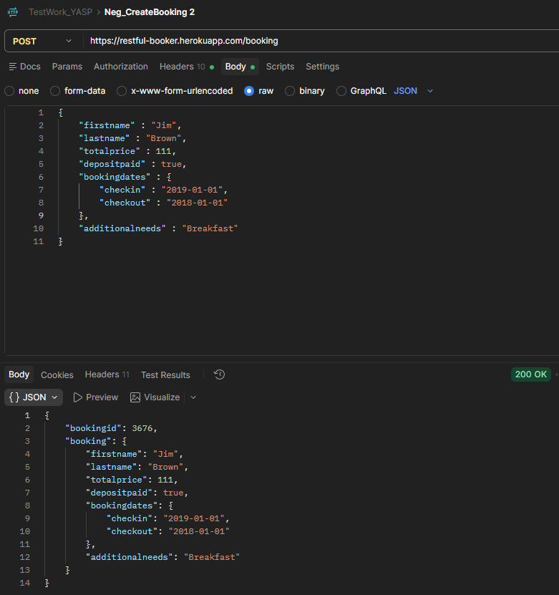
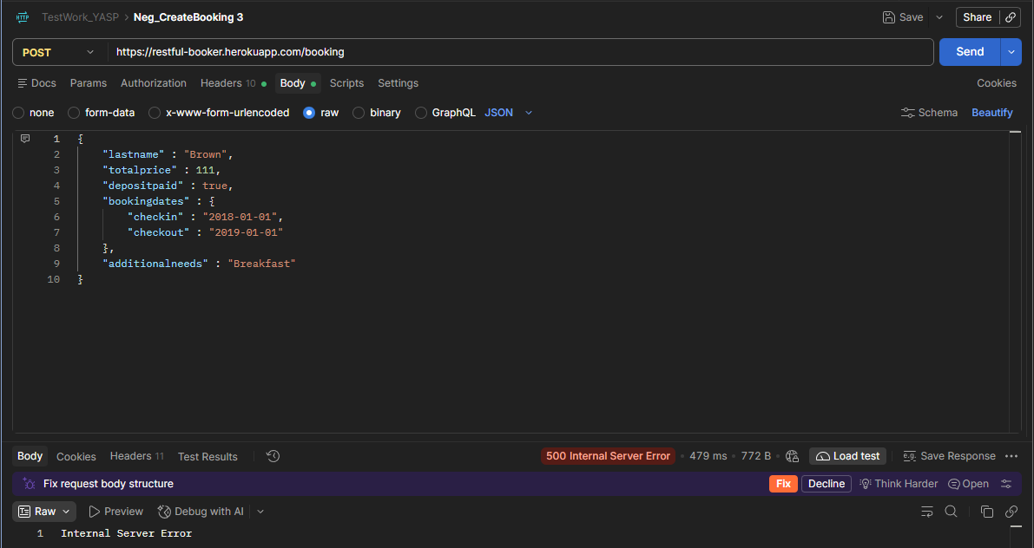
Метод POST создаёт бронирование с датой выезда раньше, чем заед |  |  | При отправке запроса POST без обязательного поля возвращается 500
Приоритет | средний |  | Приоритет | средний
Шаги | отправить тело POST брони, поменяв даты местами: "checkin" : "2019-01-01", "checkout" : "2018-01-01" |  | Шаги | отправить тело POST брони без firstname
Ожидание | запрос отклонён, бронирование не создано. 400 или 422, в документации не указано что должно быть, но поведение не правильное |  | Ожидание | запрос отклонён, бронирование не создано. 400
Реальность | Response code 200; ID брони получен |  | Реальность | Response code 500

Приходит пустой ответ при отправлении GET запроса с параметрами |  |  | Отправление PATCH запроса с id бронирования на замену firstname и lastdname
Приоритет | средний |  | Приоритет | высокий
Шаги | 1. Вписать header Accept со значением application/json 2. Внести следующие параметры из предедущего запрос: "firstname" : "Jim", "lastname" : "Brown", "checkin" : "2018-01-01", "checkout" : "2019-01-01" 3. отправить запрос | 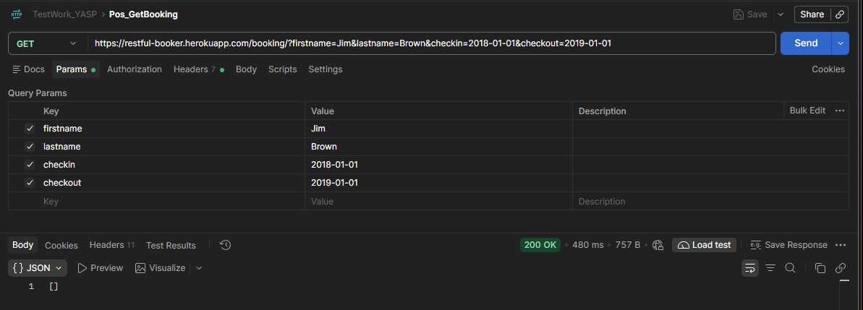 | Шаги | 1. Вписать header следующее: Content-Type: application/json Accept: application/json Cookie: token=<токен из POST /auth> Authorization: Basic 2. Добавить ID 3. Добавление тела запроса с измененным полем или полями, для обновления тела. Например: { "firstname" : "James", "lastname" : "Green" } 4. отправить запрос | 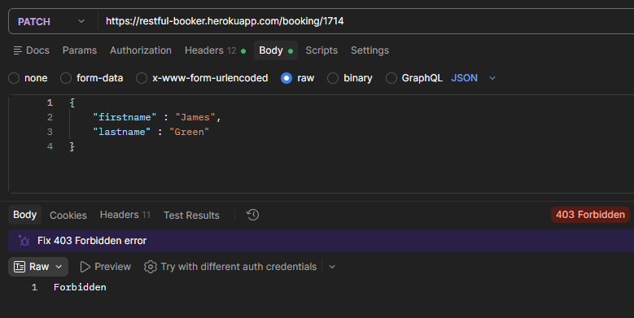
Ожидание | Получить ответ в виде bookingid с id брони; Response code = 200 |  | Ожидание | ФИ изменилось; Response code = 200
Реальность | приходит ответ 200, но пустой ответ |  | Реальность | ФИ не изменилсоь; Response code = 403

При отправлении PUT запроса с id бронирования приходит 403 |  |  | При отпарвлении DELTE запроса возвращается 403
Приоритет | высокий |  | Приоритет | высокий
Шаги | 1. Вписать header следующее: Content-Type: application/json Accept: application/json Cookie: token=<токен из POST /auth> Authorization: Basic 2. Добавить ID 3. Добавление тела запроса с измененным полем или полями, для обновления тела. Например: { "firstname" : "Krk", "lastname" : "Brown", "totalprice" : 111, "depositpaid" : false, "bookingdates" : { "checkin" : "2018-01-01", "checkout" : "2019-01-01" }, "additionalneeds" : "Breakfast" } 4. отправить запрос | 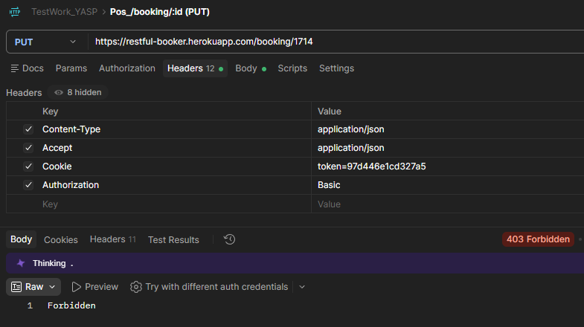 | Шаги | 1. Вписать header следующее: Cookie: token=<токен из POST /auth> Authorization: Basic 2. Добавить ID 3. отправить запрос | 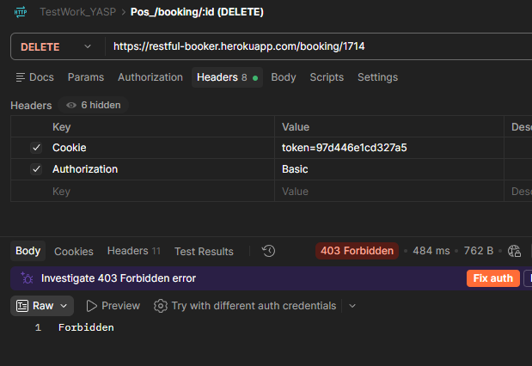
Ожидание | Бронь изменилась; Response code = 200 |  | Ожидание | Бронь удалена; Response code = 201
Реальность | Бронь не меняется, ответ 403 |  | Реальность | Бронь не удалена; Response code = 403

